Hoja6
pasta corta ina | Codito | 4.50 cada uno (media libra) | 21 las 6 unidades
 | Codo | 4.50cada uno (media libra) | 21 las 6 unidades
 | Caracol | 4.50cada uno (media libra) | 21 las 6 unidades
 | Caracolito | 4.50cada uno (media libra) | 21 las 6 unidades
 | Espaguetti | 4.50cada uno (media libra) | 21 las 6 unidades
 | cabello de angel (entre fino) | 4.50cada uno (media libra) | 21 las 6 unidades

 | Salsa inglesa 5 oz | 6 cada uno | 59.04 las 12 unidades
 | Salsa soya 3 oz | 4 cada uno | 38.04 las 12 unidades
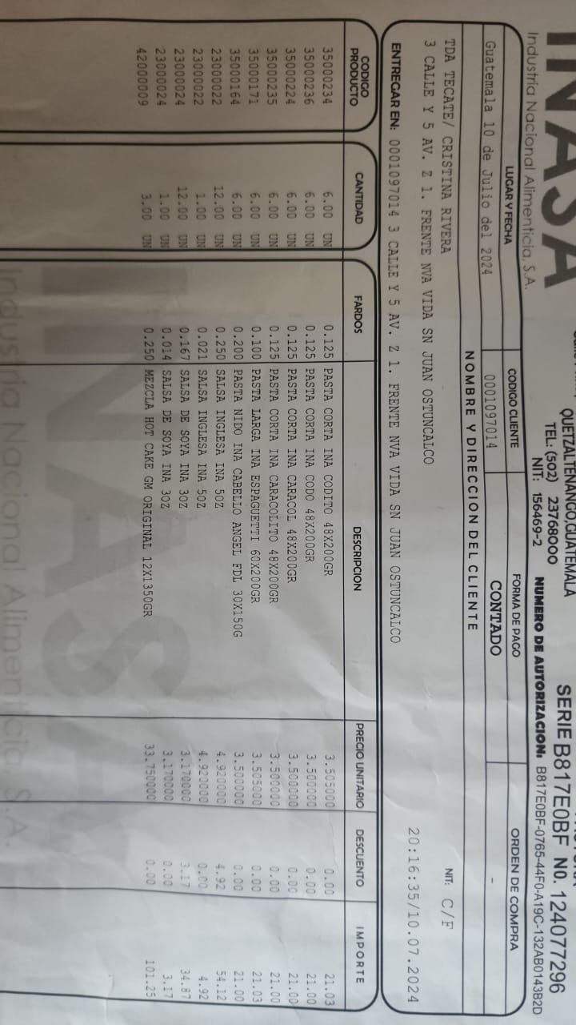
 | Panqueque de 3Lb | 37 cada uno | 101.25 las 3 unidades
 | Mayonesa pequeña | 4 cada uno | 42 las 12 unidades
 | Salsa Dulce Pequeña(4oz) | 3 cada uno | 26 las 12 unidades
 | Salsa Dulce Mediana (8oz) | 4.50 cada uno | 48 las 12 unidades

Hoja5
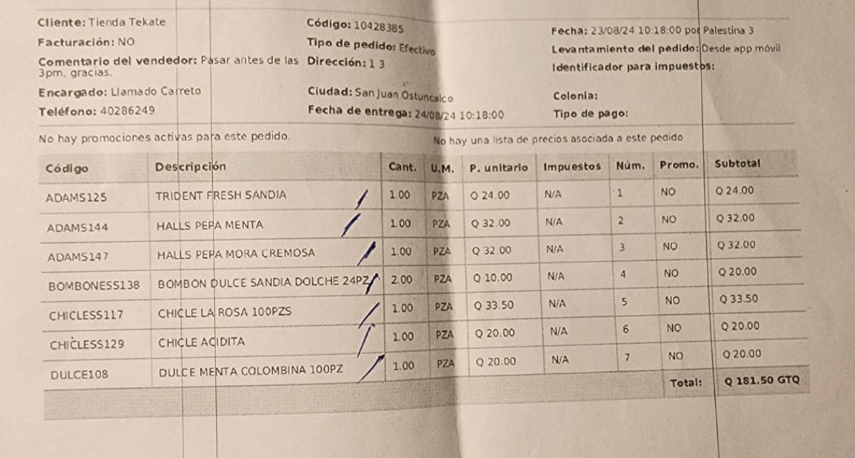
Dulces y chicles

TRIDENT RESH SANDIA |  | .50 centavos | 24
HALLS PEPA MENTA |  | .50 centavos | 32
HALLS PEPA MORA CREMOSA |  | .50 centavos | 32
BOMBON DULCE SANDIA DOLCHE 24 PZ | 24 Piezas | .50 centavos | 10
CHICLE DE LA ROSA | 100 Piezas | .50 centavos | 33.5
CHICLE ACIDITA |  |  | 20
DULCE MENTA COLOMBIANA | 100 Piezaas | 3 X 1 quetzal | 20

